記入例
要望書（土木事業関係） 記載例

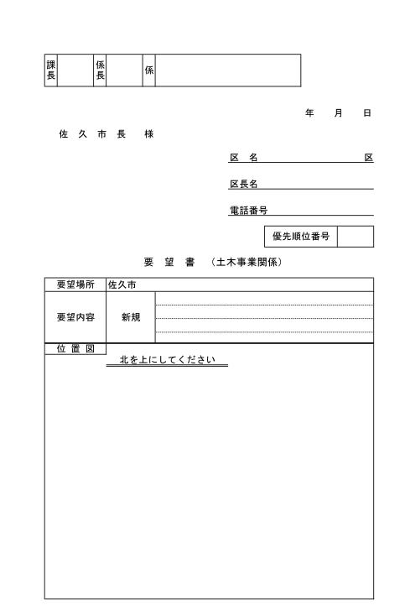

・提出日を記入してください。

・区名、区長名、連絡先を記入してください。
○ ○ ○

△ △ △
・本年度新規要望分と別紙「土木課 継続要望 一覧表」を合わせた優先順位を記入してください。

□ □ □ □

62-2111

2

中込 3056番地 付近
・地番(わかる場合)又は、目印となる場所(施設)を記入してください。
道路に穴が空いており、修繕してほしい。

Ｎ
・不具合の状況や要望内容を記入してください。

要望箇所

・北を上にして、目印となる施設や住宅を記入してください。
・要望箇所に○などのしるしを記入してください。

市役所

○○さん宅

※ 要望書のほかに写真や地図などがある場合は、要望書に添付してください。

